Presentación
MATRIZ DE RIESGOS DE GESTIÓN, FISCALES Y CORRUPCIÓN
PROCESO: | PLANEACIÓN INSTITUCIONAL
PROCEDIMIENTO: | POLÍTICA DE ADMINISTRACIÓN DEL RIESGO
FECHA DE APROBACIÓN: | CÓDIGO: | VERSIÓN: | PÁGINA:
2026-07-09 | PI02-FOR01 | 2 | 1 de 1

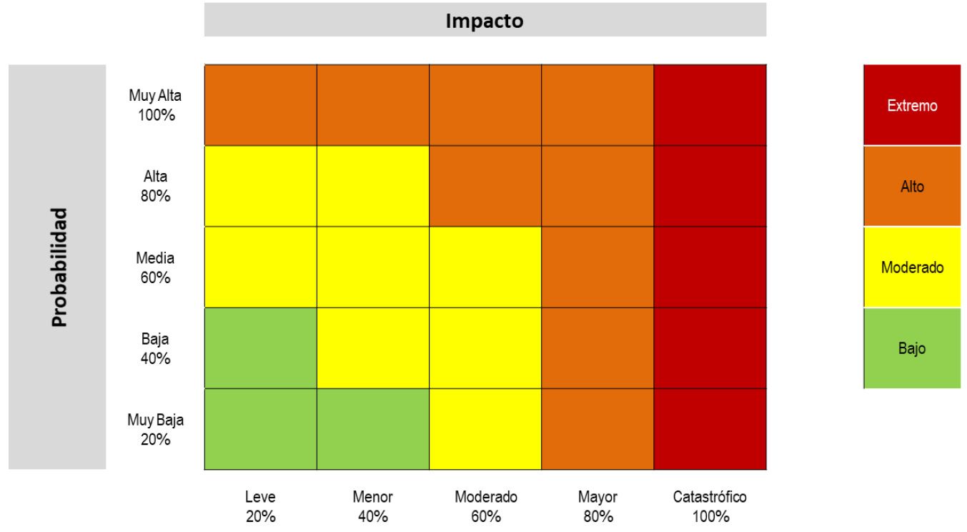
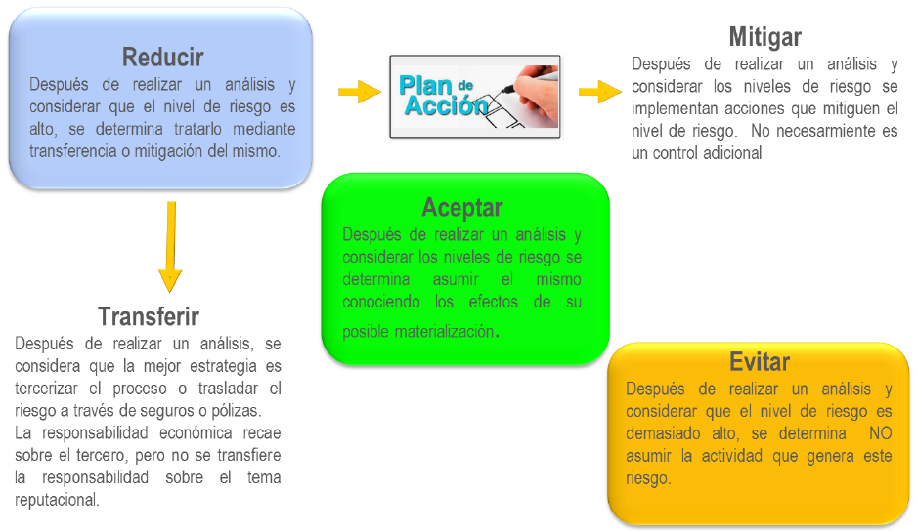
CONTENIDO

1. Metodología: | En esta hoja encontrará los pasos de la gestión de riesgos correspondientes a la identificación, análisis y valoración, y tratamiento de riesgos. En cada uno de los pasos se detallan aspectos metodológicos claves para el desarrollo de la matriz de riesgos

2. Matriz explicativa | En esta hoja encontrará una explicación respecto a cada una de las celdas que deben ser diligenciadas en la matriz de riesgos.

3. Formato Matriz | En esta hoja encontrará el formato de la matriz para desarrollar las etapas de identificación, análisis y valoración, y tratamiento de riesgos.

Metodología
 | MATRIZ DE RIESGOS DE GESTIÓN, FISCALES Y CORRUPCIÓN
 | PROCESO: | PLANEACIÓN INSTITUCIONAL
 | PROCEDIMIENTO: | POLÍTICA DE ADMINISTRACIÓN DEL RIESGO
 | FECHA DE APROBACIÓN: | CÓDIGO: |  | VERSIÓN: |  | PÁGINA:
 | 2026-07-09 | PI02-FOR01 |  | 2 |  | 1 de 1

 | ¿Cómo se realiza el diligencimiento de esta matriz?

PASO 1 IDENTIFICACIÓN DE RIESGOS

 | Para llevar a cabo la identificación de riesgos, debe tenerse presente este ciclo:

1. Análisis de Objetivos Estratégicos y de los procesos
2. Identificación de los puntos de riesgo
3. Identificación de las áreas de impacto
4. Identificación de áreas de factores de Riesgo
5. Descripción del Riesgo
6. Clasificación del Riesgo

 | Análisis de objetivos estratégicos y de los procesos
 | Identificar posibles riesgos que puedan afectar el cumplimiento de los objetivos estratégicos o de proceso.

 | Puntos de riesgo
 | Actividades dentro del proceso donde puede ocurrir el riesgo y que se deben mantener bajo control.

 | Áreas de impacto
 | Consecuencia a la cual se ve expuesta la organización en caso de materializarse un riesgo. Para la CGN se categoriza el impacto para los riesgos de gestión y fiscales en: Afectación económica 40%, Afectación Operacional 30%, Afectación reputacional 30%. Y para los riesgos de corrupción se establecen a través de 19 preguntas orientadoras.

 | Áreas de factores de riesgo
 | Seleccionar la principal fuente generado de riesgo. Se cuentan con estas categorías

 | Descripción del riesgo
 | Señalar el detalle del riesgo, de manera que se logren resolver las preguntas ¿qué?, ¿cómo? y ¿por qué?. Así mismo la clasificación dentro de los sistemas de gestión del riesgo, causas e impactos.

 | Clasificación de riesgo
 | Señalar a qué categoría pertenece el riesgo identificado teniendo en cuenta los factores de riesgo. Ejecución y administración de procesos: Pérdidas derivadas de errores en la ejecución y administración de procesos. La clasificación puede ser: Fraude externo, Fraude interno, Fallas tecnológicas, Relaciones laborales, Usuarios, productos y prácticas, y Daños a activos fijos/ eventos externos.
PASO 2 ANÁLISIS Y VALORACIÓN DE RIESGOS

 | Riesgo Inherente: nivel de riesgo propio de la actividad. El resultado de combinar la probabilidad con el impacto nos permite determinar el nivel del riesgo inherente, dentro de unas escalas de severidad.

 | La probabilidad se mide en términos de las veces en que se realiza la actividad que actúa como factor de riesgo

 | Criterios para riesgos de gestión y fiscales
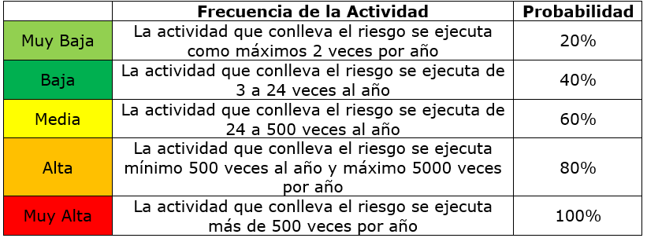

 | Criterios para riesgos de corrupción
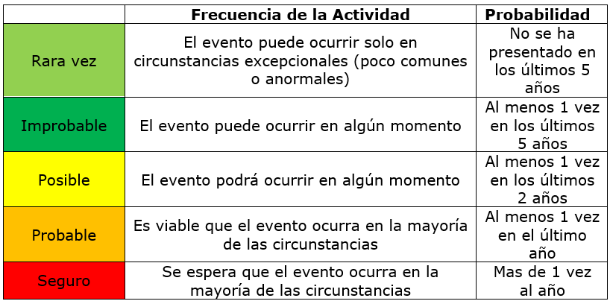

 | El magnitud del impacto se mide teniendo en cuenta principalmente su afectación económica y reputacional

 | Criterios para riesgos de gestión y fiscales
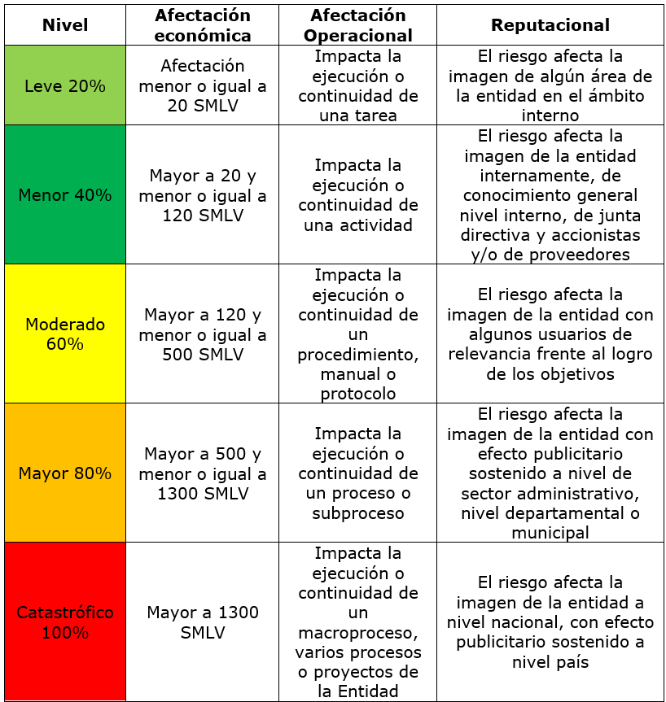



 | ¿Cómo se determina la zona de riesgo?

 | Se tiene en cuenta la probabilidad del riesgo, la cual se mide en una escala de 1 a 5.

 | En cuanto al impacto, se debe identificar a qué nivel corresponde cada una de las afectaciones (riesgos de gestión y fiscales) o cantidad de respuestas positivas (riesgos de corrupción). El resultado estará en una escala entre 1 y 5.

 | Finalmente, se tiene en cuenta el siguiente mapa de calor para ubicar el riesgo en la zona correspondiente:

 | Para cada uno de los riesgos identificados y valorados previamente, se realiza la identificación de los controles que reducen su impacto, probabilidad o ambos. La redacción del control debe tener los siguientes elementos:

 | Responsable de ejecutar el control: identifica el cargo del servidor que ejecuta el control, en caso de que sean controles automáticos se identificará el sistema que realiza la actividad. Acción: se determina mediante verbos que indican la acción que deben realizar como parte del control. (¿Qué se hace?) Complemento: corresponde a los detalles que permiten identificar claramente el objeto del control. (¿Cada cuanto se hace?, ¿Cómo se hace?, ¿Con qué propósito?,¿Qué pasa si hay desviaciones?)

 | Atributos del diseño de control

 | Se deben identificar estas características del control, dado que serán parte de la valoración que permitirá saber su efectividad.

 | Tipo de control
 | 1. Preventivo: | Accionado en la entrada del proceso y antes de que se realice la actividad.
 | 2. Detectivo: | Accionado durante la ejecución del proceso. Detectan el riesgo, pero generan reprocesos.
 | 3. Correctivo: | Accionado en la salida del proceso y después de que se materializa el riesgo.

 | Forma de ejecución
 | 1. Manual: | Ejecutados con las personas a través de cualquier mecanismo físico.
 | 2. Automático: | Ejecutados por un sistema o dispositivo.

 | Atributos informativos
 | 1. Documentado: | El control está estandarizado en algún documento del Sistema de Gestión.
 | 2. Frecuencia: | Determina la cantidad de veces que se realiza en un año.
 | 3. Evidencia: | Registros o documentos que comprueban la aplicación del control.

 | ¿Cómo se califica el diseño del control?
 | Teniendo en cuenta los atributos seleccionados para el control, se calcula automáticamente una puntuación del porcentaje de aplicación del control. La calificación se establece de esta manera:

 | Riesgo Residual: es el resultado de aplicar la efectividad de los controles al riesgo inherente. En ese sentido se tiene que:

 | • La implementación de acciones correctivas reducen el impacto, mientras que las acciones preventivas y detectivas reducen la probabilidad. Las demás características suman al porcentaje.

 | • Los controles mitigan el riesgo de forma acumulativa, esto quiere decir que una vez se aplica el valor de uno de los controles, el siguiente control se aplicará con el valor resultante luego de la aplicación del primer control.

 | • En caso de no contar con controles correctivos, el impacto residual es el mismo calculado inicialmente, es importante señalar que no será posible su movimiento en la matriz para el impacto.

PASO 3 TRATAMIENTO DE RIESGOS

 | Teniendo en cuenta el nivel de exposición del riesgo se debe determinar la medida que se va a adoptar:

 | ¿Cómo se determina el tratamiento del riesgo adecuado?

 | NIVEL DE EXPOSICIÓN DEL RIESGO |  | OPCIÓN DE TRATAMIENTO | DETALLE DEL TRATAMIENTO
 | ZONA DE RIESGO EXTREMO |  | Reducir: Mitigar | Se deberán implementar inmediatamente las acciones que conlleven a reducir el riesgo. Las acciones preventivas tomadas deberán llevar a la implementación de nuevos controles que prevengan la materialización del riesgo y a mitigar el impacto.
 | ZONA DE RIESGO ALTO |  | Reducir: Mitigar o Transferir | Se deberán implementar acciones que conlleven a mitigar o transferir el riesgo. Se deberán implementar acciones preventivas que conlleven a mejorar o documentar los controles existentes.
 | ZONA DE RIESGO MODERADO |  | Reducir: Mitigar o Transferir | Se deberán implementar acciones que conlleven a reducir el riesgo. Se deberán implementar acciones preventivas que conlleven a fortalecer los controles existentes.
 | ZONA DE RIESGO BAJO |  | Aceptar | Se debe realizar seguimiento a los riesgos con el fin de verificar su impacto, probabilidad y la valoración de los controles.

 | Riesgos RESIDUAL de nivel Extremo o Alto | Las acciones no deben superar los 2 meses de implementación.
 | Riesgos RESIDUAL de nivel Moderado o Bajo | Las acciones se pueden establecer en un periodo de 3 a 12 meses.

 | Se debe incluir en el contenido del plan de acción la siguiente información:

 | Plan de acción |  |  | Responsable | Fecha inicio | Fecha de finalización | Entregable / Evidencia

 | • La(s) acción(es) del plan deben iniciar con un verbo. Se recomienda aplicar la metodología SMART para el diseño de la acción.

